Sheet3
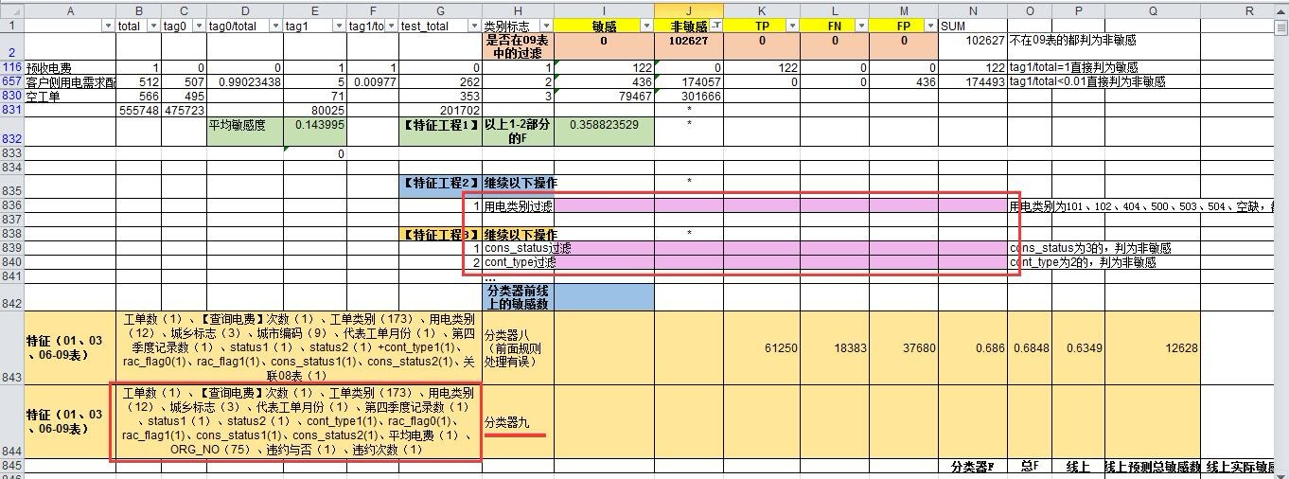

缴费方式
所有记录 - 缴费方式 PAY_MODE
total tag0 tag0/total tag1 tag1/total test_total
020271 85040 65234 0.767098 19806.0 0.232902 0.0
空 28 22 0.785714 6.0 0.214286 1.0
010102 63 51 0.809524 12.0 0.190476 18.0
020261 109152 89146 0.816714 20006.0 0.183286 50297.0 |  |  |  | feature-是否包含该支付方式
010101 2193015 1804004 0.822614 389011.0 0.177386 561957.0
020311 3540736 3099758 0.875456 440978.0 0.124544 1576987.0
020331 536279 470879 0.878049 65400.0 0.121951 289140.0
010106 2323 2077 0.894102 246.0 0.105898 1057.0
010201 5 5 1.000000 0.0 0.000000 12.0 |  |  |  | 训练和测试都是只有一个用户
020101 13 13 1.000000 0.0 0.000000 0.0 |  |  |  | 不考虑加入特征
 |  |  |  |  |  | 缴费方式(4位)的转变特征统计
 | 坐收 | 0101 | 010101 |  |  |  | total | tag0 | tag0/total | tag1 | tag1/total | test_total
 |  |  | 010102 |  |  | -0203 | 1 | 0 | 0 | 1 | 1 | 1
 |  |  | 010106 |  |  | '0101-0202-0101-0202-0101 | 2 | 1 | 0.5 | 1 | 0.5 | 1
 | 走收 | 0102 | 010201 |  |  | '0202-0101-0202-0101-0203 | 3 | 2 | 0.66666666667 | 1 | 0.33333333333 | 1
 | 代收 | 0201 | 020101 |  |  | '0203-0101-0203-0101-0203-0101-0203 | 11 | 8 | 0.72727272727 | 3 | 0.27272727273 | 1
 | 特约委托 | 0202 | 020261 |  |  | '0202-0101-0202-0101 | 41 | 30 | 0.73170731707 | 11 | 0.26829268293 | 8
 |  |  | 020271 |  |  | '0101-0203-0101-0203-0101-0203-0101 | 16 | 12 | 0.75 | 4 | 0.25 | 4
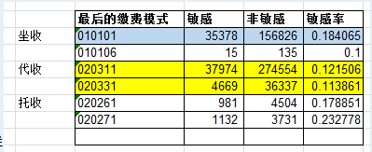
 | 代扣（托收） | 0203 | 020311 |  |  | '0202-0101-0202 | 149 | 112 | 0.75167785235 | 37 | 0.24832214765 | 46
 |  |  | 020331 |  |  | '0203-0202 | 78 | 59 | 0.75641025641 | 19 | 0.24358974359 | 27
 |  |  |  |  |  | '0202-0101 | 625 | 478 | 0.7648 | 147 | 0.2352 | 163
 |  |  |  |  |  | '0101-0202-0101-0202 | 84 | 65 | 0.77380952381 | 19 | 0.22619047619 | 19
 |  |  |  |  |  | '0202-0101-0202-0101-0202 | 31 | 24 | 0.77419354839 | 7 | 0.22580645161 | 3
 |  |  |  |  |  | '0101-0203-0101 | 2059 | 1620 | 0.78678970374 | 439 | 0.21321029626 | 532
 |  |  |  |  |  | '0202 | 9139 | 7285 | 0.79713316555 | 1854 | 0.20286683445 | 2322
 |  |  |  |  |  | '0101-0202 | 794 | 633 | 0.79722921914 | 161 | 0.20277078086 | 200
 |  |  |  |  |  | '0101 | 176163 | 143629 | 0.81531876728 | 32534 | 0.18468123272 | 39992
 |  |  |  |  |  | '0203-0101 | 12650 | 10534 | 0.83272727273 | 2116 | 0.16727272727 | 3170
所有用户 - 最后一个缴费方式 PAY_MODE |  |  |  |  |  | '0203-0101-0203-0101 | 378 | 317 | 0.83862433862 | 61 | 0.16137566138 | 116
total tag0 tag0/total tag1 tag1/total test_total |  |  |  |  |  | '0101-0203-0101-0203-0101 | 57 | 48 | 0.84210526316 | 9 | 0.15789473684 | 11
010102 4.0 3.0 0.750000 1.0 0.250000 1.0 |  |  |  |  |  | '0202-0101-0203-0101 | 7 | 6 | 0.85714285714 | 1 | 0.14285714286 | 1
020271 4857.0 3728.0 0.767552 1129.0 0.232448 0.0 |  |  |  |  |  | '0203-0101-0203-0101-0203-0101 | 7 | 6 | 0.85714285714 | 1 | 0.14285714286 | 5
010101 191966.0 156643.0 0.815993 35323.0 0.184007 43949.0 |  |  |  |  |  | '0101-0203-0101-0203 | 1048 | 902 | 0.8606870229 | 146 | 0.1393129771 | 375
020261 5471.0 4493.0 0.821239 978.0 0.178761 2627.0 |  |  |  |  | 5个，作为分类器特征 | '0101-0203-0101-0203-0101-0203 | 29 | 25 | 0.86206896552 | 4 | 0.13793103448 | 1
020311 312338.0 274416.0 0.878587 37922.0 0.121413 131989.0 |  |  |  |  |  | '0203-0101-0203-0101-0203 | 199 | 172 | 0.86432160804 | 27 | 0.13567839196 | 67
020331 40960.0 36303.0 0.886304 4657.0 0.113696 23066.0 |  |  |  |  |  | '0203-0101-0202 | 16 | 14 | 0.875 | 2 | 0.125 | 4
010106 150.0 135.0 0.900000 15.0 0.100000 69.0 |  |  |  |  |  | '0101-0203 | 29872 | 26255 | 0.8789167113 | 3617 | 0.1210832887 | 9629
空 1.0 1.0 1.000000 0.0 0.000000 0.0 |  |  |  |  |  | '0203-0101-0203 | 4153 | 3651 | 0.87912352516 | 502 | 0.12087647484 | 1514
010201 0.0 0.0 0.000000 0.0 0.000000 1.0 |  |  |  |  |  | 0203 | 317746 | 279492 | 0.87960824054 | 38254 | 0.12039175946 | 143413
020101 1.0 1.0 1.000000 0.0 0.000000 0.0 |  |  |  |  |  | '0101-0202-0203 | 25 | 22 | 0.88 | 3 | 0.12 | 1
 |  |  |  |  |  | '0101-0202-0101 | 101 | 89 | 0.88118811881 | 12 | 0.11881188119 | 13
所有用户 - 最后一个缴费方式前4位 PAY_MODE |  |  |  |  |  | '0202-0101-0203 | 107 | 95 | 0.88785046729 | 12 | 0.11214953271 | 25
total tag1 tag1/total tag0 tag0/total test_total |  |  |  |  |  | '0202-0203 | 55 | 49 | 0.89090909091 | 6 | 0.10909090909 | 21
0202 10328.0 2107.0 0.204009 8221.0 0.795991 2627.0 |  |  |  |  |  | '0101-0202-0101-0203 | 24 | 23 | 0.95833333333 | 1 | 0.041666666667 | 2
0101 192120.0 35339.0 0.183942 156781.0 0.816058 44019.0 |  |  |  |  |  | '0101-0203-0101-0203-0101-0203-0101-0203-0101 | 1 | 1 | 1 | 0 | 0 | 2
0203 353298.0 42579.0 0.120519 310719.0 0.879481 155055.0 |  |  |  |  |  | '0101-0203-0101-0203-0101-0203-0101-0203-0101-0203 | 0 | 0 | 0 | 0 | 0 | 1
空 1.0 0.0 0.000000 1.0 1.000000 0.0 |  |  |  |  |  | '0101-0203-0101-0203-0101-0203-0101-0203-0101-0203-0101-0203 | 0 | 0 | 0 | 0 | 0 | 1
0102 0.0 0.0 0.000000 0.0 0.000000 1.0 |  |  |  |  |  | '0101-0203-0202 | 1 | 1 | 1 | 0 | 0 | 1
0201 1.0 0.0 0.000000 1.0 1.000000 0.0 |  |  |  |  |  | '0101-0203-0202-0101-0202 | 0 | 0 | 0 | 0 | 0 | 1
 |  |  |  |  |  | '0102 | 0 | 0 | 0 | 0 | 0 | 1
 |  |  |  |  |  | '0202-0101-0202-0203 | 2 | 2 | 1 | 0 | 0 | 1
 |  |  |  |  |  | '0202-0203-0101-0202-0203 | 0 | 0 | 0 | 0 | 0 | 1
 |  |  |  |  |  | '0203-0101-0203-0101-0203-0101-0203-0101 | 1 | 1 | 1 | 0 | 0 | 1
 |  |  |  |  |  | '0203-0202-0203-0202 | 8 | 8 | 1 | 0 | 0 | 4

电价
